Modèle cpte de résultat
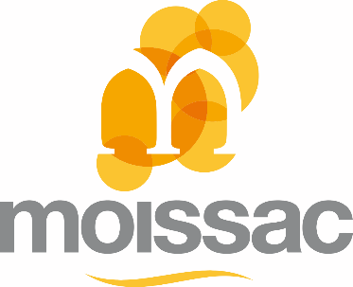
Nom de l'association |  | A compléter

PREVISIONNEL 2022/2023

 |  | date de début d'exercice : | à compléter
 |  | date de fin d'exercice : | à compléter

Charges | Montants | Produits | Montants
60 - Organisation de manifestations | 0.00 | 70 - Produits d'exploitation | 0.00
Prestations de services |  | Cotisations, adhésions, licences
Achats de matières et fournitures |  | Recettes de manifestations (lotos, vide greniers, repas, etc.)
61 - Charges générales | 0.00 | Vente de marchandises
Locations |  | Sponsors
Entretien et réparation
Assurances |  | 74 - Subventions d'exploitation | 0.00
Electricité, chauffage, eau |  | Etat
Publicité, publications |  | Région Occitanie
Déplacements, missions |  | Département de Tarn et Garonne
Services bancaires |  | Intercommunalité Terres des Confluences
Frais postaux, internet, téléphone |  | Commune de Moissac
Autres : Précisez ……………. |  | Organismes sociaux
63 - Impôts et taxes | 0.00 | Fédérations
64 - Charges de personnel | 0.00 | Autres établissements publics
Rémunérations du personnel |  | Dons privés
Charges sociales
66 - Charges financières |  | 76 - Produits financiers
67 - Charges exceptionnelles - précisez: | 0.00 | 77 - Produits exceptionnels (Précisez) | 0.00
----------------------------------------------------- |  | -----------------------------------------------------
----------------------------------------------------- |  | -----------------------------------------------------
68 - Dotations aux amortissements et provisions |  | 78 - Reprises sur amortissements et provisions
Total des charges | 0.00 | Total des produits | 0.00
 |  | Résultat comptable | 0.00

Date et signature :

